상품제안서
네이밍 투톤 25절 양장다이어리 | 상품코드: S37921

 |  |  |  |  |  |  | 02-713-8555 | www.synergygift.co.kr
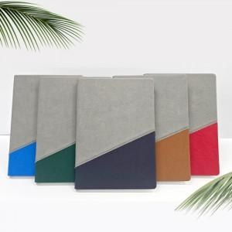

【상세/제작정보】 | <p><span style="font-size: 12pt;">색상 : (25절, 32절 색상 공통) : 레드, 그린, 블루, 네이비, 브라운</span>&nbsp;</p><p><span style="font-size: 12pt;">&nbsp;</span></p><p><span style="font-size: 12pt;"></span><span style="font-size: 16px;">기본으로 밴드가 들어가있으며, 그레이 + 색상조합의 양장 다이어리입니다.</span></p><p>&nbsp;</p><p><span style="font-size: 12pt;">*삽지추가 불가"</span>&nbsp;</p>

【인쇄/포장옵션】 | 불박, 금박, 은박 / 포장불가능

【공급단가】 | 수량 | 50~ | 100~ | 500~ | 1,000~ | 3,000~
*VAT별도 | 단가 | 9,700원 | 9,150원 | 8,050원 | 7,800원 | 7,700원

【상품 URL】 | https://www.synergygift.co.kr:443/src/goods_detail.php?gdno=37921

